Estadísticas
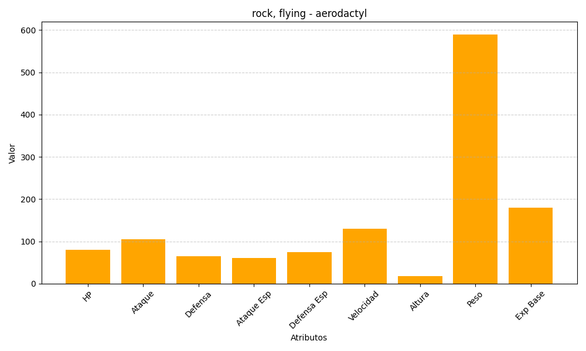
ID | Nombre | Tipo | HP | Ataque | Defensa | Ataque Especial | Defensa Especial | Velocidad | Altura | Peso | Experiencia Base
142 | aerodactyl | rock, flying | 80 | 105 | 65 | 60 | 75 | 130 | 18 | 590 | 180

